Sheet1

召唤兽主界面
编号 | ui名称 | ui规格（宽*高） | 示意图（仅供参考） | 备注 | 命名 | 界面整体效果
1 | 召唤兽数量底框 | 125*100
2 | 召唤兽标题 | 392*103
3 | 返回按钮 | 125*100
4 | 召唤兽界面主背景 | 640*810
5 | 召唤兽技能介绍底框 | 640*195
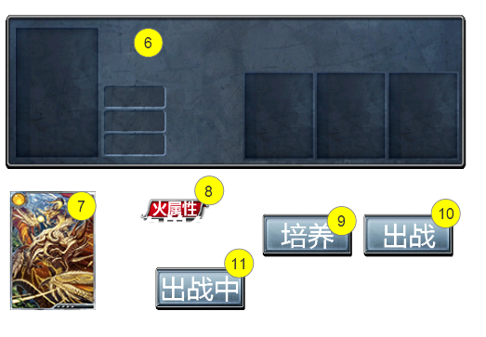
6 | 召唤兽单体底框 | 640*210 | 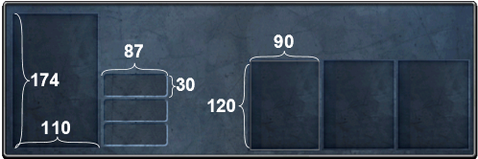 | 凹槽部分请严格遵循示意图比例
7 | 召唤兽头像 | 115*160 |  | 详细要求在召唤兽美术资源表中提出
8 | 召唤兽属性底框 | 96*32 |  | 种类暂定为5种资源数量为5
9 | 培养按钮 | 120*58
10 | 出战按钮 | 120*58
11 | 出战状态 | 120*58 |  | 显示召唤兽出战状态

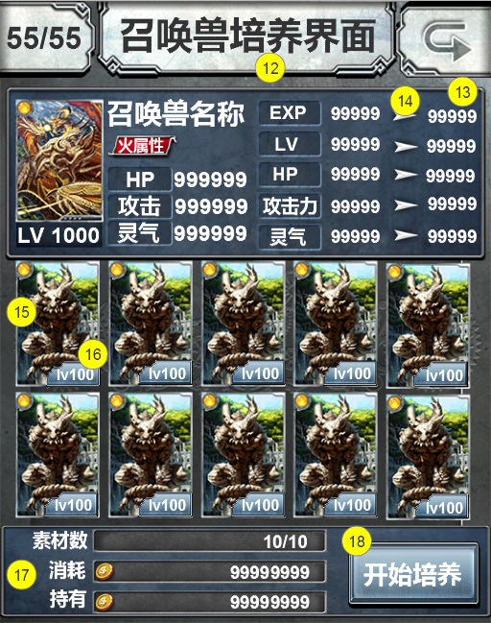
召唤兽培养界面
12 | 召唤兽培养界面底框 | 392*103
13 | 召唤兽详细属性底框 | 626*226 | 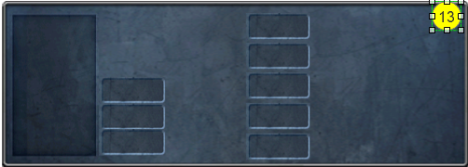
14 | 属性变化箭头
15 | 召唤兽图片 |  |  | 召唤兽美术资源需求中描述
16 | 召唤兽等级底框 | 71*33
17 | 召唤兽养成消耗底框 | 640*120
18 | 开始培养按钮 | 172*87
19
20
21
22
23
24
25
26
27
28
29

